期望結果
查詢
 | 查詢週期 | ●近30天 XXXX年 XX 月 XX日 ~ XXXX年 XX 月 XX日 ○年度月份 XXXX 年 XX 月
 | 查詢人員 | Hue |  | ▼
查詢
匯出
 | 查詢系統 | SSB |  | ▼
 | 查詢頁面 |  |  | ▼ |  |  | □ 包含明細

 | 日期時間 | 企業 | 使用者 | 系統名稱 | 帳務編號 | 動作頁面(Action_fmd) | 動作代號(Action_ID) | 錯誤訊息 | 連結AP | 來源IP | 內容
 | 2020-12-01 01:28:03 | NULL | NULL | NULL | 0 | 登入 |  | 無效的帳號 | 192.168.55.86:8080 | 192.168.55.90 | ≣
 | 2020-12-01 01:28:03 | SSB | Hue | NULL | 0 | 登入 |  | 密碼錯誤…
 | 2020-12-01 01:28:03 | SSB | Hue | SSB | 台北分公司 | 首頁 |  |  | 192.168.55.86:8080 | 192.168.55.90 | ≣
 | 2020-12-01 01:28:03 | SSB | Hue | NULL | 0 | 首頁 |  |  | 192.168.55.86:8080 | 192.168.55.90 | ≣
 | 2020-12-01 03:48:19 | SSB | Hue | NULL | 0 | 首頁 |  |  | 192.168.55.86:8080 | 192.168.55.90 | ≣
 | 2020-12-01 03:48:20 | SSB | Hue | SSB | 台北分公司 | 首頁 |  |  | 192.168.55.86:8080 | 192.168.55.90 | ≣
 | 2020-12-01 03:48:20 | SSB | Hue | SSB | 台北分公司 | 客戶訂單 | 資料讀取 |  | 192.168.55.86:8080 | 192.168.55.90 | ≣ | 內容一
 | 2020-12-01 03:48:29 | SSB | Hue | SSB | 台北分公司 | 客戶訂單 | 資料讀取 |  | 192.168.55.86:8080 | 192.168.55.90 | ≣ | 內容二
 | 2020-12-01 03:48:37 | SSB | Hue | SSB | 台北分公司 | 客戶訂單 | 異動資料 |  | 192.168.55.86:8080 | 192.168.55.90 | ≣ | 內容三
 | 2020-12-01 03:48:37 | SSB | Hue | SSB | 台北分公司 | 首頁 |  |  | 192.168.55.86:8080 | 192.168.55.90 | ≣
 | 2020-12-01 03:48:37 | SSB | Hue | SSB | 0 | 登出 |  |  | 192.168.55.86:8080 | 192.168.55.90 | ≣

內容一
 | 日期時間 | 12/1/20 |  | 執行程式 | /OpenForm.jsp
 | 使用者 | Hue |  | 動作頁面 | 客戶訂單
 | 系統名稱 | SSB |  | 動作代號
 | 帳務編號 | 台北分公司 |  | 動作解析 | 讀取資料
 | Request：
 | SELECT TOP 1 * FROM VIEW_LF999701001111

 | Response：
 | Record | Table |  | Action | Data
 | 1 | Order_H |  | R | "[SoNo, '20201201-001'],[Date, '2020/12/01'],[CustID, 'AAA'],[Amount, '52300'],[Shippint, 'FOB']"
 | 2 | Order_H |  | R | "[SoNo, '20201201-002'],[Date, '2020/12/02'],[CustID, 'BBB'],[Amount, '56789',[Shippint, 'FOB']"

內容二
 | 日期時間 | 12/1/20 |  | 執行程式 | /OpenForm.jsp
 | 使用者 | Hue |  | 動作頁面 | 客戶訂單
 | 系統名稱 | SSB |  | 動作代號
 | 帳務編號 | 台北分公司 |  | 動作解析 | 讀取資料
 | Request：
 | SELECT TOP 1 * FROM VIEW_LF999701002222

 | Response：
 | Record | Table |  | Action | Data
 | 1 | Order_B |  | R | "[SoNo, '20201201-001'],[PartNo, 'P1'],[Qty, '100'],[Price, '123',[Amount, '12300']"
 | 2 | Order_B |  | R | "[SoNo, '20201201-001'],[PartNo, 'P2'],[Qty, '100'],[Price, '100',[Amount, '10000']"
 | 3 | Order_B |  | R | "[SoNo, '20201201-001'],[PartNo, 'P3'],[Qty, '300'],[Price, '100',[Amount, '30000']"

內容三
 | 日期時間 | 12/1/20 |  | 執行程式 | /OpenForm.jsp
 | 使用者 | Hue |  | 動作頁面 | 客戶訂單
 | 系統名稱 | SSB |  | 動作代號
 | 帳務編號 | 台北分公司 |  | 動作解析 | 異動記錄
 | Request：
 | Record | Table |  | Action | Data
 | 1 | Order_H |  | U | "[SoNo, '20201201-001'],[Date, '2020/12/01'],[CustID, 'AAA'],[Amount, '40000],[Shippint, 'FOB']"
 | 2 | Order_B |  | U | "[SoNo, '20201201-001'],[PartNo, 'P1'],[Qty, '100'],[Price, '100',[Amount, '20000']"
 | 3 | Order_B |  | A | "[SoNo, '20201201-001'],[PartNo, 'P2'],[Qty, '200'],[Price, '100',[Amount, '20000']"
 | 4 | Order_B |  | D | "[SoNo, '20201201-001'],[PartNo, 'P3'],[Qty, '300'],[Price, '100',[Amount, '30000']"

 | Response：
 | Record | Table |  | Action | Data
 | 1 | Order_H |  |  | "[SoNo, '20201201-001'],[Date, '2020/12/01'],[CustID, 'AAA'],[Amount, '40000],[Shippint, 'FOB']"
 | 2 | Order_B |  |  | "[SoNo, '20201201-001'],[PartNo, 'P1'],[Qty, '100'],[Price, '100',[Amount, '20000']"
 | 3 | Order_B |  |  | "[SoNo, '20201201-001'],[PartNo, 'P2'],[Qty, '200'],[Price, '100',[Amount, '20000']"

Audit
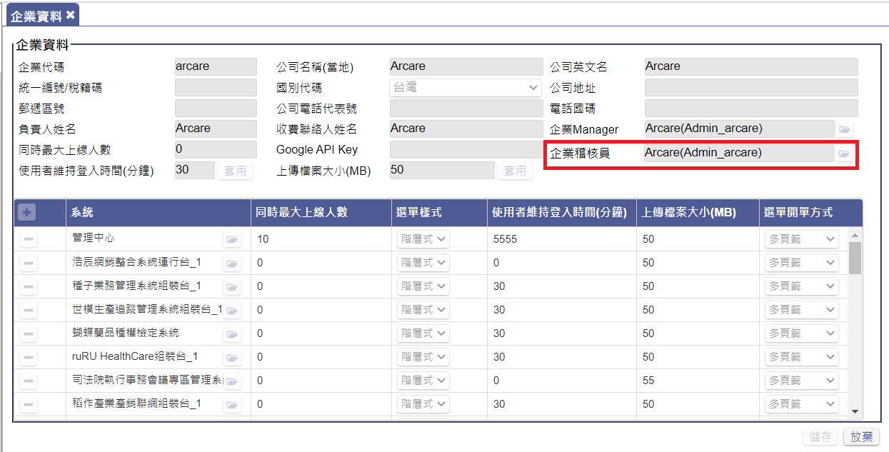
指定企業稽核員

